Graphique 1.16
Valeur moyenne du patrimoine net comparé à la valeur moyenne des héritages et donations
2015 ou dernière année disponible, USD 2015

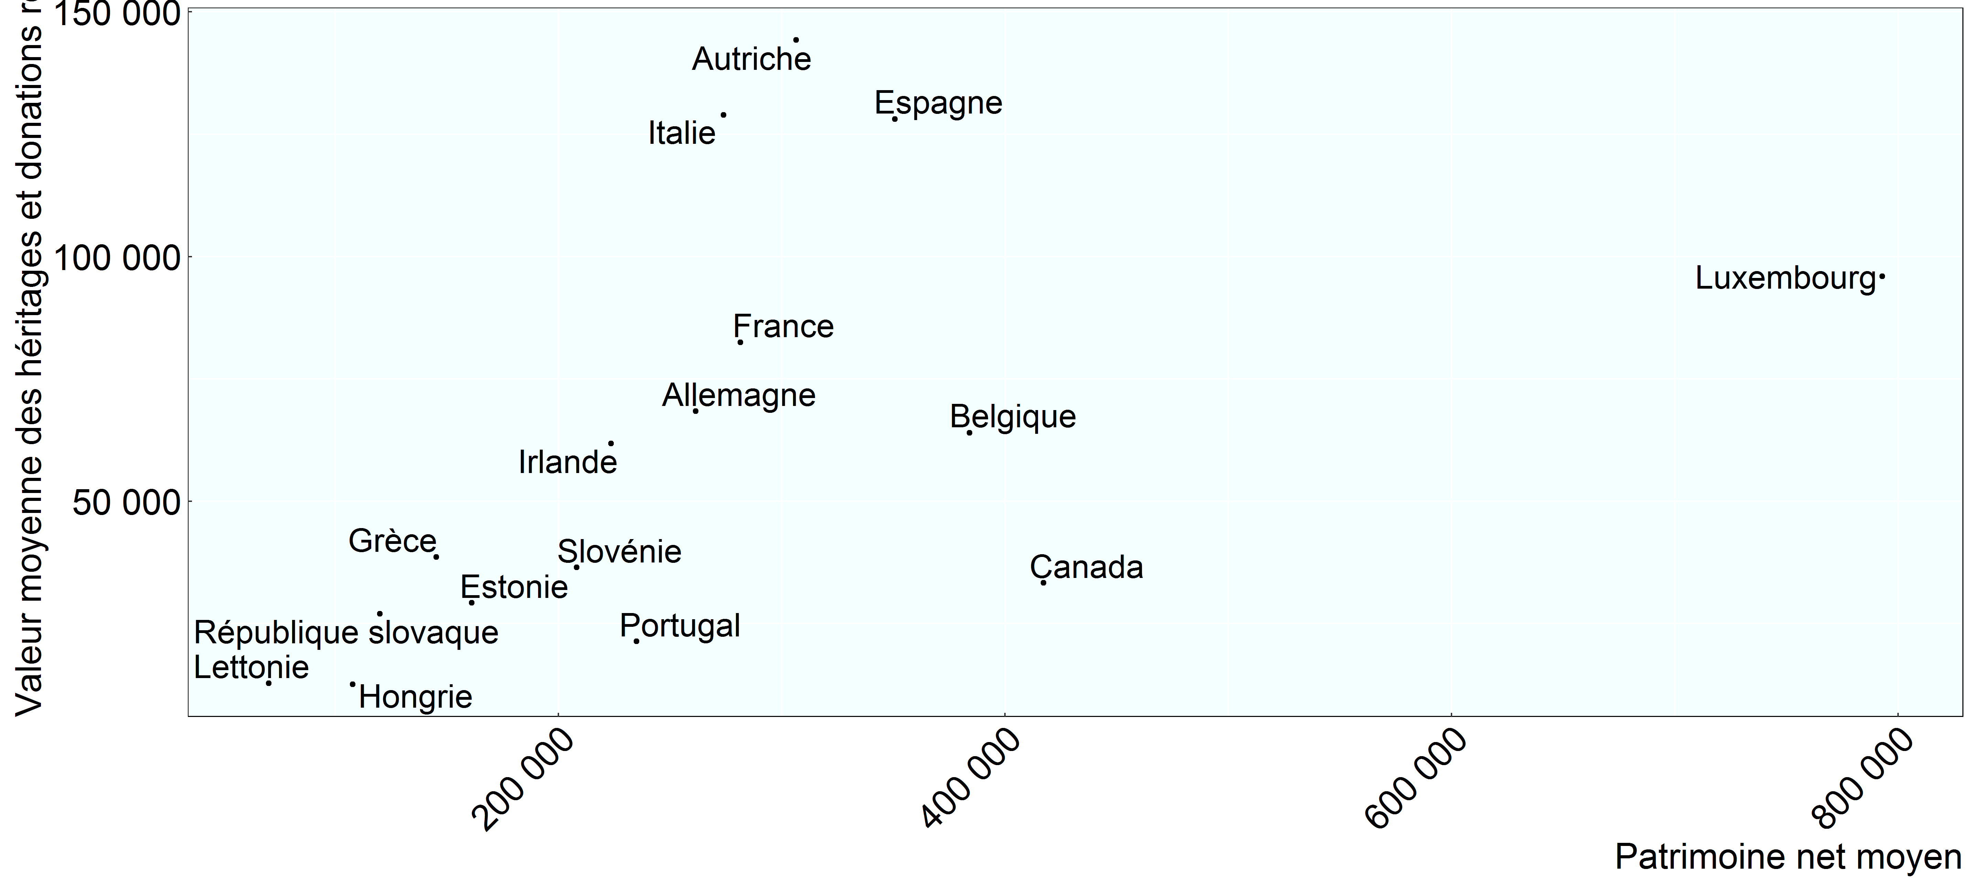

Note: Aucune donnée n'était disponible pour la Finlande et les Pays-Bas. Les chiffres concernant la Pologne ont été supprimés en raison de problèmes de données.
Source: Base de données de l’OCDE sur la distribution des richesses, oe.cd/wealth.

Row Number | Pays | Mesure | Patrimoine Net Moyen | Moyenne Des Héritages Et Donations
1 | Autriche | USD_2015 | 306,510 | 144,259
2 | Belgique | USD_2015 | 384,270 | 63,975
3 | Canada | USD_2015 | 417,301 | 33,292
4 | Allemagne | USD_2015 | 261,496 | 68,407
5 | Espagne | USD_2015 | 350,752 | 128,092
6 | Estonie | USD_2015 | 161,182 | 29,245
7 | France | USD_2015 | 281,537 | 82,462
8 | Grèce | USD_2015 | 145,366 | 38,586
9 | Hongrie | USD_2015 | 107,861 | 12,542
10 | Irlande | USD_2015 | 223,653 | 61,774
11 | Italie | USD_2015 | 274,011 | 128,907
12 | Luxembourg | USD_2015 | 793,008 | 95,934
13 | Lettonie | USD_2015 | 70,280 | 12,821
14 | Portugal | USD_2015 | 235,076 | 21,360
15 | République slovaque | USD_2015 | 120,037 | 27,004
16 | Slovénie | USD_2015 | 208,264 | 36,457

